Quick Response
QUICK RESPONSE PDCA
VIM Data
 |  | Valeo / Contact name [1] |  | PRODUCT (Designation + Ref) [2] |  |  |  |  |  | ORIGIN [3] |  |  |  |  | Which LLC was already issued on similar problem? [21] |  |  |  | Supplier Incident Details
 |  | BEYED Mustapha SQA Service |  | Faisceau H100 MNG3-45 53512215 |  |  |  |  |  | Warranty |  | Supplier | x | AVO | NO |  |  |  | Supplier Incident number | VWS-W11CHA1-2404-006
 |  |  |  |  |  |  |  |  |  | 0km Return |  | Logistic |  |  |  |  |  |  | Valeo SRM Incident number | VWS-W11CHA1-2404-006
 |  |  |  |  |  |  |  |  |  | Internal |  | Project |  |  |  |  |  |  | Date of Valeo notification | 2024-04-08
 |  |  |  |  |  |  |  |  |  |  |  | Safety |  |  |  |  |  |  | Opened date & Time | 2024/04/08 - 12:02

 | WHAT IS THE PROBLEM ? > Use 5W + 2H to know what is the Current Situation ? |  |  |  |  |  |  |  |  |  |  |  |  |  | Did you detect any VARIABILITY during sorting ? [22]
 | 5W2H |  |  |  |  |  | CHARACTERIZATION |  |  |  |  |  |  |  |  | Real data of the detected VARIABILITY...? ( please identify the involved standards ) | Standard issue?[28] | Deployment issue?[29] | Enforcement issue?[30] | Factor(s) to include in FTA Occ or FTA Non Det
 | WHAT happened? [4] | Good part : Harness H100 without missing material on connector Bad part : harness H100 with missing material on connector Standard part : Harness H100 without missing material on connector |  |  |  |  | What is the difference between good and bad parts? [11] |  |  | Good part : Harness H100 without missing material on connector Bad part : harness H100 with missing material on connector Standard part : Harness H100 without missing material on connector |  |  |  |  | 1/ ... in the MACHINE SETTINGS [23] | NO | No | NO | NO | NO

 | WHY is it a problem? [5] | Improperly fixed harness on the pin |  |  |  |  | Was part produced in the standard process? [12] |  |  | Yes, the bad part was produced in the normal process without any special event |  |  |  |  | 2/ ... in the OPERATIONS [24] | NO | No | NO | NO | NO

 | WHEN detected [6] | 03/04/2024 |  |  |  |  | When was it manufactured at Supplier? [13] |  |  | 2024-03-13
 |  |  |  |  |  |  |  |  |  |  |  |  |  |  | 3/ ... in the QUALITY CONTROLS [25] | NO | No | NO | NO | NO
 | WHO detected? [7] (name of operator) | Operator Françoise |  |  |  |  | Who manufactured? [14] |  |  | Final Control: 328 GHRESS WAHIBA Level B

 | WHERE detected? [8] | Harness H100 assembly station |  |  |  |  | In which other application or processes product is used? [15] |  |  | No other application Only Valeo Chatellerault use this part number |  |  |  |  | 4/ ... in the RAW MATERIAL [26] | NO | No | NO | NO | NO

 | HOW detected? [9] | Visually |  |  |  |  | Are we capturing the defect when reinjecting product in normal process? [16] |  |  | The bad part is not availble yet
 |  |  |  |  |  |  |  |  |  |  |  |  |  |  | 5/ ...in the PROJECT ACTIVITY [27] Category applicable until SOP + 6 Months | NO | No | NO | NO | NO
 | HOW MANY bad parts? [10] | 1 |  |  |  |  | Did a similar problem happen previously at customer or internally? [17] |  |  | NO

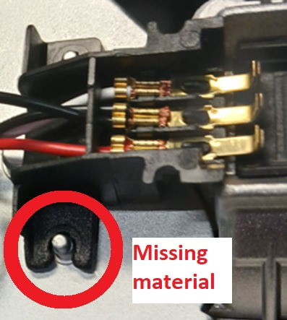
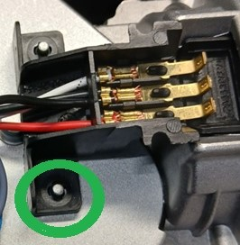
 | BAD PART [18] |  |  |  |  |  | 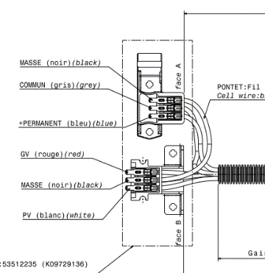 GOOD PART [19] |  |  |  |  |  |  |  | WHAT ARE THE IMMEDIATE COUNTERMEASURES (24 hours)?

 |  |  |  |  |  |  |  |  |  |  |  |  |  |  | 1. IMMEDIATE COUNTERMEASURES IN SUPPLIER PERIMETER ? [31] |  |  | WHO |  | DATE | WHERE

 |  |  |  |  |  |  |  |  |  |  |  |  |  |  | Quality alert |  |  | Abir |  | 2024-04-08 | AVO Plant

 |  |  |  |  |  |  |  |  |  |  |  |  |  |  | Sorting of the Raw material |  |  | Bassem |  | 2024-04-08 | AVO Plant

 |  |  |  |  |  |  |  |  |  |  |  |  |  |  | Quality Alert for the Subsupplier : Plasteel |  |  | Bassem |  | 2024-04-08 | AVO Plant

 | SORTING ACTIVITY to protect customer [20]

 |  |  | Nb. NG Parts | Nb. Sorted |  | PPM |  |  | Sorting date | WHO |  | Identification OK parts |  |  | 2. IMMEDIATE COUNTERMEASURES IN VALEO LINE ? [32] |  |  | WHO |  | DATE | WHERE
 | -Results of sorting in Valeo Customer plant |  |  |  | = | '----' |  | PPM
 | -Results of sorting in Valeo plant |  |  |  |  | '----' |  | PPM
 | -Results of sorting in Other Valeo plants |  |  |  |  | '----' |  | PPM
 | -Results of sorting in Transport |  | 0 | 510 | = | 0 |  | PPM
 | -Results of sorting in Valeo Logistics platform |  | 0 | 1020 |  | 0 |  | PPM
 | -Results of sorting in Supplier Logistics platform |  |  |  | = | '----' |  | PPM
 | -Results of sorting in Supplier plant |  | 0 | 11000 | = | 0 |  | PPM | 2024-04-08 | Bassem BM
 | -Results of sorting in after-sales stocks |  |  |  | = | '----' |  | PPM
 | TOTAL SORTING |  | 0 | 12530 | = | 0 |  | PPM

 | Production dates of sorted parts | From | To |  |  |  |  | First certified good shipment: |  |  | Label's Number |  | Date

 | Period of NG parts | Earliest NG part Date | Latest NG part Date |  |  |  |  |  |  |  | Identification OK parts / OK pallets

 | VALEO CAN DETECT THE DEFECT ON THE PRODUCTION LINE AT 100% (YES/NO) ? |  |  |  |  |  |  |  |  |  | If not, Supplier must set up a control at 100% on the Valeo line

Traça
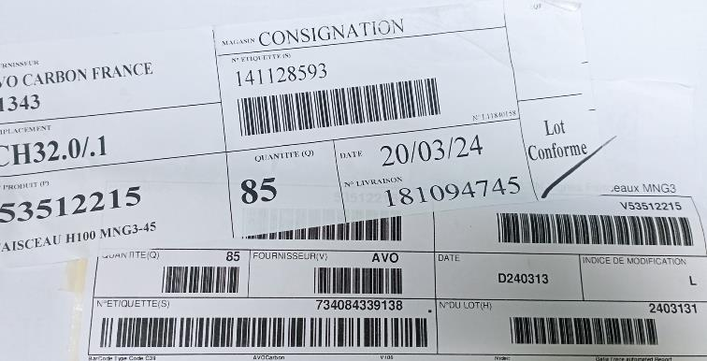

Process Flow
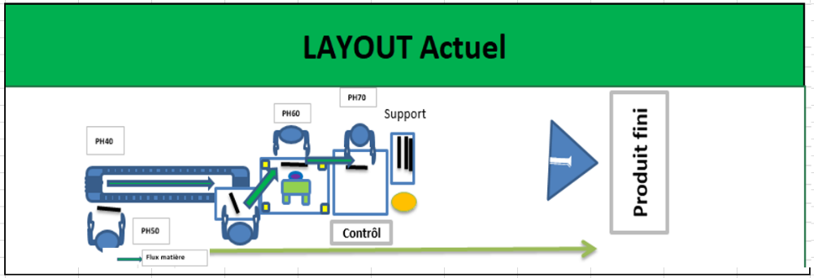
PROCESS FLOW [1]

FTA Non Det & 5 Whys
FACTOR TREE ANALYSIS FOR NON DETECTION Why the problem was not detected ? [14]

PROBLEM DESCRIPTION (Valeo view) [1]

4M [2] | FACTORS [3] | CONTROL POINT [4] |  | STANDARD [5] |  | FACTOR VALUE ON OK PARTS [6] | FACTOR VALUE ON BAD PARTS [7] | JUDGMENT |  |  | Potential Root Causes | 5 WHYs Physical > System > Managment actions [13]
 |  |  |  |  |  |  |  | Std OK [10] | Meet std [11] | Direct link [12]
 |  |  |  |  |  | Good Part / Situation taken as reference [8] ............................. | Bad Part / Situation taken as reference [9] .............................
MAN | Validation of the supplier by the internal SQA | Who ? | AVO SQA | What is the standard value? | Validate the control of the injected part ( SOP 5 shots) by physical check in the redbox | AVO SQA Validate physical check at the suppler plant | AVO SQA didn't Validate physical check at the suppler plant | N | Y | Y | The SQA didn't detect , that the 05 first shots have to be checked physicly in the red box | 1st WHY | 2nd WHY | 3rd WHY | 4th WHY | 5th WHY
 |  | Does what ? | Validate the supplier control method and process |  |  |  |  |  |  |  |  | The SQA didn't apply CCL audit | The CCL didn't require a physical check in the CCL at the SOP
 |  | When ? | Before SOP | Where is the standard? | SQRM
 |  | Where ? | Supplier plant
 |  | How ? | By audit | Standard Number and Index? | SQRM
 |  | How many parts/often ? | 100%
METHOD | YIS audit of connector | Who ? | AVO SQA | What is the standard value? | 1- Partial dimensensional report 2- Material certifcation of the components 3- Capability stadies (30 parts) of the Key caracteristics defined in the SPPC list | Parts was controled by sampling according the YIS requirements | Parts was controled by sampling according the YIS requirements | Y | Y | N |  | 1st WHY | 2nd WHY | 3rd WHY | 4th WHY | 5th WHY
 |  | Does what ? | Validate the Supplier's YIS
 |  | When ? | In the reception of the YIS from the supplier | Where is the standard? | AVO SQRM
 |  | Where ? | AVO Plant
 |  | How ? | According the AVO standard | Standard Number and Index? | PS1.1-I10 Ind. 10
 |  | How many parts/often ? | once per year
METHOD | YIS audit of the Harness | Who ? | Metrology Technician | What is the standard value? | Harness with missed material should be detected in the YIS audit on the 05 samples | Harness with missed material was not detected during the sampling control on 05 parts in YIS audit | Harness with missed material was not detected during the sampling control on 05 parts in YIS audit | Y | Y | N |  | 1st WHY | 2nd WHY | 3rd WHY | 4th WHY | 5th WHY
 |  | Does what ? | Prepare the YIS
 |  | When ? | According the YIS planning | Where is the standard? | Valeo YIS Sheet
 |  | Where ? | AVO Plant
 |  | How ? | According the Customer requirement | Standard Number and Index? | SWF 39.088-07
 |  | How many parts/often ? | 05 parts
METHOD | Control of the missed materail in the assembly station (production line ) | Who ? | Final assembly operator | What is the standard value? | Check visually the harness and reject the bad part according the work instruction | 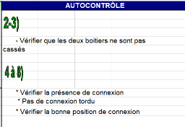 Missed material was not detected by the operator | Missed material was not detected by the operator | Y | Y | N |  | 1st WHY | 2nd WHY | 3rd WHY | 4th WHY | 5th WHY
 |  | Does what ? | Check the missed material on the connector
 |  | When ? | after assembly and electrical tester | Where is the standard? | Work instruction
 |  | Where ? | in the EOL
 |  | How ? | Visually | Standard Number and Index? | PS12.3-M4 ind. 4
 |  | How many parts/often ? | 100%
METHOD | Control of the missed material in the final Control (production line ) | Who ? | Final Control operator | What is the standard value? | Check visually the harness and reject the bad part according the IC700 | Missed material was not detected by the operator | Missed material was not detected by the operator | N | Y | Y | Standard don't require to check the missed material | 1st WHY | 2nd WHY | 3rd WHY | 4th WHY | 5th WHY
 |  | Does what ? | Check the missed material on the connector |  |  |  |  |  |  |  |  | Risk was not considered for the customer interface | Lack of analysis in the project SOP | No standard defined for customer interface check
 |  | When ? | after assembly and electrical tester | Where is the standard? | Control instruction
 |  | Where ? | in the EOL
 |  | How ? | Visually | Standard Number and Index? | IPC-700
 |  | How many parts/often ? | 100%

StEDE3 Matrix
 | StEDE3 Workstation Assessment v2.5
 |  |  |  |  |  |  | 0

Supplier :
Plant location :
Assessment date : |  |  | StEDE3 ASSESSMENT RESULT : |  |  |  | 0/ 9
Workstation assessed :
Assessor / Company
Setter :
Operator : |  |  |  |  |  |  | For supplier self assesment activity, column to be assessed by:
Step 1 : 360° Variability Hunting |  |  | Step 2 : StEDE3 Matrix |  |  |  | Direct Manager of the user |  | Manager from an other APU/Department

Silent Workstation observation for 10/15 min, to detect any potential Variability related to : - machine settings - operator activities - quality controls |  |  | StEDE3 Matrix Excellence Through Standards |  |  |  | EXISTING ? | DEPLOYED ? How were the users trained to apply this STANDARD ? ( including their Direct Manager if not the trainer ) | ENFORCED ? What is the Direct Manager of the users doing to ensure the strict and continuous EXECUTION of this STANDARD ?
 |  |  |  |  |  |  | Clear, Visible, Quantified, Doable. | Respected by users. Can be explained by users. | The Direct Manager checks on genba the respect of the standards and in case a gap is found an action is defined
 |  |  | For a given Process / Workstation : Are StANDARDS for… | … Set-up Parameters … |  | Parameters list, values and limits and necessary work instructions to set the machine/workstation up for production of the selected part number (to be compared with those used during the FDPR / IS) |  |  |  | 
 |  |  |  | ... Work Instructions … |  | Instructions defining how to operate the station safely, to produce parts, and how to maintain the equipment. |  |  |  | 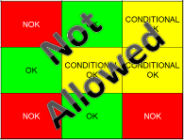
 |  |  |  | … Quality Controls … |  | Activities to control the quality of the operation or of the product after transformation to ensure only good parts are transferred to the next station |  |  |  | 

 | Conclusion :

Step 3 : Findings
StEDE3 Matrix Excellence Through Standards |  | EXISTING ? | DEPLOYED ? | ENFORCED ? |  | "Reduction of the variability in our processes, being production or administrative, is key to ensure the sustainability of any continuous improvement"
0 / 9 |  | Clear, Visible, Quantified, Doable. | Respected by users. Can be explained by users. | Audited by direct manager on Genba at a frequency defined based on frequency of usage of standard. | Category (Ex / Dep / Enf) | Findings and next steps |  |  | Owner | Date | Status | Is FMEA update required ? Yes / No | If "Yes", done date
For a given Process / Workstation : Are StANDARDS for… | ...Set-up Parameters … | 0 | 0 | 0 |  | Finding #1 : Next step :

 |  |  |  |  |  | Finding #2 : Next step :

 |  |  |  |  |  | Finding #3 : Next step :

 | ... Work Instructions … | 0 | 0 | 0 |  | Finding #1 : Next step :

 |  |  |  |  |  | Finding #2 : Next step :

 |  |  |  |  |  | Finding #3 : Next step :

 | ...Quality Controls … | 0 | 0 | 0 |  | Finding #1 : Next step :

 |  |  |  |  |  | Finding #2 : Next step :

 |  |  |  |  |  | Finding #3 : Next step :

 | VALEO signature |  |  |  |  |  | SUPPLIER signature

